RESULTADOS
PLAN DE MEJORAMIENTO INTERNO CON CORTE A MAYO DE 2017

AUDITORIAS | Descripción | Hallazgos | Acciones | Acciones con posibilidad de cierre | Total despues del Cierre
INTERNAS | Acciones Correctivas | 80 | 80 | 41 | 39
 | Acciones Preventivas | 7 | 12 | 10 | 2
 | TOTAL | 87 | 92 | 51 | 41
*Informacion con corte a Mayo de 2017

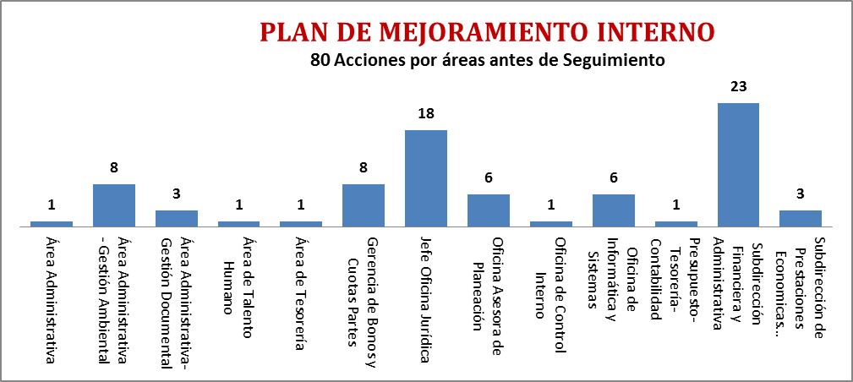
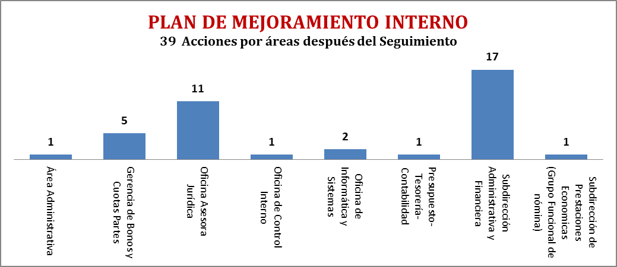

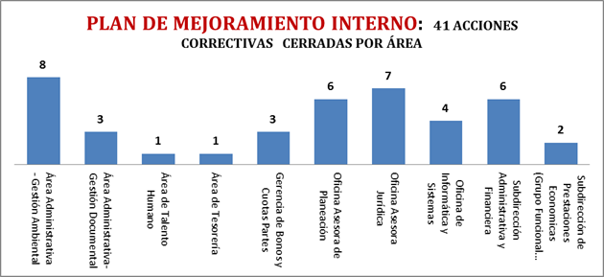

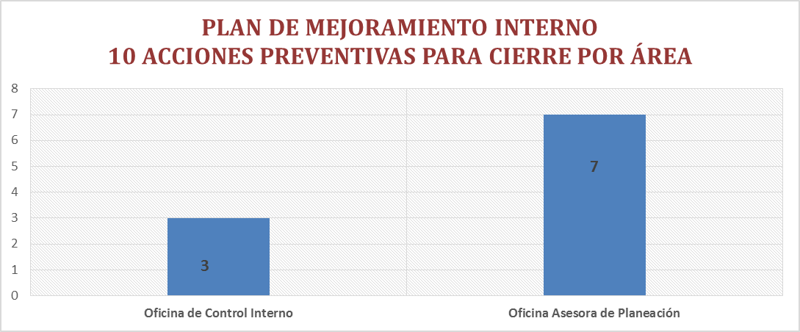

 |  |  |  |  | * Pendiente de Cierre dos (2)- (1 Oficina de Control Interno-1 Oficina de Planeación)

